BDI
PLANILHA DE CÁLCULO DE BDI

 | DETALHAMENTO DO BDI CHEIO

 | Item | Descrição dos Serviços | % | %
 |  |  | PV | CD
 |  |  |  |  | Fórmula de Cálculo do BDI
 | 1 | ADMINISTRAÇÃO CENTRAL |  | 4.00
 | 1.1 | ESCRITÓRIO CENTRAL
 | 1.2 | VIAGENS
 | 1.3 | OUTROS

 | 2 | IMPOSTOS E TAXAS | 5.65 |  | AC = Administração central;
 | 2.1 | ISS | 2.00 |  | S = Seguros;
 | 2.2 | PIS | 0.65 |  | R = Riscos e imprevistos;
 | 2.3 | Cofins | 3.00 |  | G = Garantias exigidas em edital;
 | 2.4 | CPRB | - |  | DF = Despesas financeiras;
 | 3 | TAXA DE RISCO |  | 2.07 | L = Remuneração bruta do construtor;
 | 3.1 | SEGURO |  | 0.40 | I = Tributos sobre o preço de venda (PIS, Cofins, CPRB e ISS).
 | 3.2 | RISCO |  | 1.27
 | 3.2 | GARANTIA |  | 0.40

 | 4 | DESPESAS FINANCEIRAS |  | 1.23
 |  |  |  |  | TIPOS DE OBRA | ADMINISTRAÇÃO CENTRAL |  |  | SEGURO + GARANTIA |  |  | RISCO
 | 5 | LUCRO |  | 7.40 |  | 1º Quartil | Médio | 3º Quartil | 1º Quartil | Médio | 3º Quartil | 1º Quartil | Médio | 3º Quartil
 |  |  |  |  | CONSTRUÇÃO DE EDIFÍCIOS | 3.00% | 4.00% | 5.50% | 0.80% | 0.80% | 1.00% | 0.97% | 1.27% | 1.27%
 |  | BDI - CALCULADO |  | 22.23 | CONSTRUÇÃO DE RODOVIAS E FERROVIAS | 3.80% | 4.01% | 4.67% | 0.32% | 0.40% | 0.74% | 0.50% | 0.56% | 0.97%
 |  |  |  |  | CONSTRUÇÃO DE REDES DE ABASTECIMENTO DE ÁGUA, COLETA DE ESGOTO E CONSTRUÇÕES CORRELATAS | 3.43% | 4.93% | 6.71% | 0.28% | 0.49% | 0.75% | 1.00% | 1.39% | 1.74%
 |  |  |  |  | CONSTRUÇÃO E MANUTENÇÃO DE ESTAÇÕES E REDES DE DISTRIBUIÇÃO DE ENERGIA ELÉTRICA | 5.29% | 5.92% | 7.93% | 0.25% | 0.51% | 0.56% | 1.00% | 1.48% | 1.97%
 | BDI (CALCULADO): |  | 22.23 | 22.23% | OBRAS PORTUÁRIAS, MARÍTIMAS E FLUVIAIS | 4.00% | 5.52% | 7.85% | 0.81 | 1.22% | 1.99% | 1.46% | 2.32% | 3.16%

 | Para o preenchimento da proposta deve-se utilizar o valor de ISS da Prefeitura Local. |  |  |  | TIPOS DE OBRA |  | DESPESA FINANCEIRA |  |  | LUCRO
 |  |  |  |  |  |  | 1º Quartil | Médio | 3º Quartil | 1º Quartil | Médio | 3º Quartil
 | BDI CALCULADO CONFORME ACÓRDÃO Nº 2622/2013 – TCU |  |  |  | CONSTRUÇÃO DE EDIFÍCIOS |  | 0.59% | 1.23% | 1.39% | 6.16% | 7.40% | 8.96%
 |  |  |  |  | CONSTRUÇÃO DE RODOVIAS E FERROVIAS |  | 1.02% | 1.11% | 1.21% | 6.64% | 7.30% | 8.69%
 |  |  |  |  | CONSTRUÇÃO DE REDES DE ABASTECIMENTO DE ÁGUA, COLETA DE ESGOTO E CONSTRUÇÕES CORRELATAS |  | 0.94% | 0.99% | 1.17% | 6.74% | 8.04% | 9.40%
 | BDI Diferenciado |  | 15.28% |  | CONSTRUÇÃO E MANUTENÇÃO DE ESTAÇÕES E REDES DE DISTRIBUIÇÃO DE ENERGIA ELÉTRICA |  | 1.01% | 1.07% | 1.11% | 8.00% | 8.31% | 9.51%
 |  | acordão 2622/2013 |  |  | OBRAS PORTUÁRIAS, MARÍTIMAS E FLUVIAIS |  | 0.94% | 1.02% | 1.33% | 7.14% | 8.40% | 10.43%

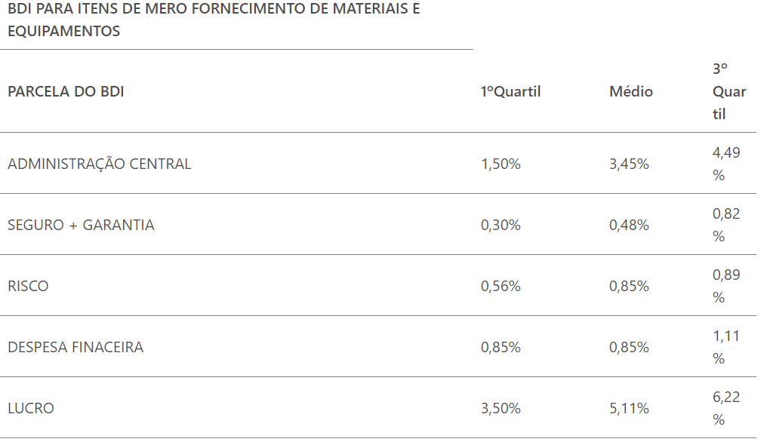
 |  |  |  |  | OBS: Estão sujeitos ao regime cumulativo para fins de incidência da contribuição para o PIS-Pasep e da Cofins, às alíquotas de 0,65% e de 3%, respectivamente. Quanto ao ISS, a alíquota e o local do recolhimento variará de acordo com o sistema tributário da empresa, local e tipo do serviço.

 |  |  |  |  | BDI DIFENRENCIADO

 |  |  |  |  | *OBS: O BDI Diferenciado se aplica apenas aos equipamentos/materiais de mero fornecimento, que caracterizem valor significativo da obra.

 |  |  |  |  | Os equipamentos de mero fornecimento estão listados no item 2.1, vamos verificar o percentual relativo ao fornecimento da obra.

 |  |  |  |  | Equipamentos Mero fornecimento - Análise BDI Diferenciado
 |  |  |  |  | Item 2.1.1 | 39,127.28 | 1.32%
 |  |  |  |  | Item 2.1.2 | 161,545.01 | 5.47%
 |  |  |  |  | Item 2.1.3 | 164,498.32 | 5.57%
 |  |  |  |  | Item 2.1.4 | 189,738.55 | 6.42%
 |  |  |  |  | Item 2.1.5 | 192,713.63 | 6.52%
 |  |  |  |  | Item 2.1.6 | 12,036.13 | 0.41%
 |  |  |  |  | Item 2.1.7 | 25,183.01 | 0.85%
 |  |  |  |  | Item 2.1.8 | 396,204.59 | 13.40%
 |  |  |  |  | Item 2.1.9 | 141,870.69 | 4.80%
 |  |  |  |  | Item 2.1.10 | 179,925.75 | 6.09%
 |  |  |  |  | Item 2.1.11 | 52,161.80 | 1.76%
 |  |  |  |  | Item 2.1.12 | 27,230.14 | 0.92%
 |  |  |  |  | Item 2.1.13 | 895.16 | 0.03%
 |  |  |  |  | Item 2.1.14 | 975.77 | 0.03%
 |  |  |  |  | Item 2.1.15 | 1,631.97 | 0.06%
 |  |  |  |  | Item 2.1.16 | 7,879.41 | 0.27%
 |  |  |  |  | Item 2.1.17 | 31,151.48 | 1.05%

Gráfico Equipamentos Mero Fornecimento
 | DETALHAMENTO DO BDI DIFERENCIADO

 | Item | Descrição dos Serviços | % | %
 |  |  | PV | CD

 | 1 | ADMINISTRAÇÃO CENTRAL |  | 3.45
 | 1.1 | ESCRITÓRIO CENTRAL
 | 1.2 | VIAGENS
 | 1.3 | OUTROS

 | 2 | IMPOSTOS E TAXAS | 3.65
 | 2.1 | ISS | -
 | 2.2 | PIS | 0.65
 | 2.3 | Cofins | 3.00
 | 2.4 | CPRB | -
 | 3 | TAXA DE RISCO |  | 1.33
 | 3.1 | SEGURO |  | 0.24
 | 3.2 | RISCO |  | 0.85
 | 3.2 | GARANTIA |  | 0.24 | Diante dos itens possíveis, para aplicação do BDI diferenciado, estabelecemos como item de valor significativo apenas o item 2.1. Sobre o qual incidirá o BDI Diferenciado.

 | 4 | DESPESAS FINANCEIRAS |  | 0.85

 | 5 | LUCRO |  | 5.11

 |  | BDI - CALCULADO |  | 15.28

ComposiçãoEncargosSociais
